40x40
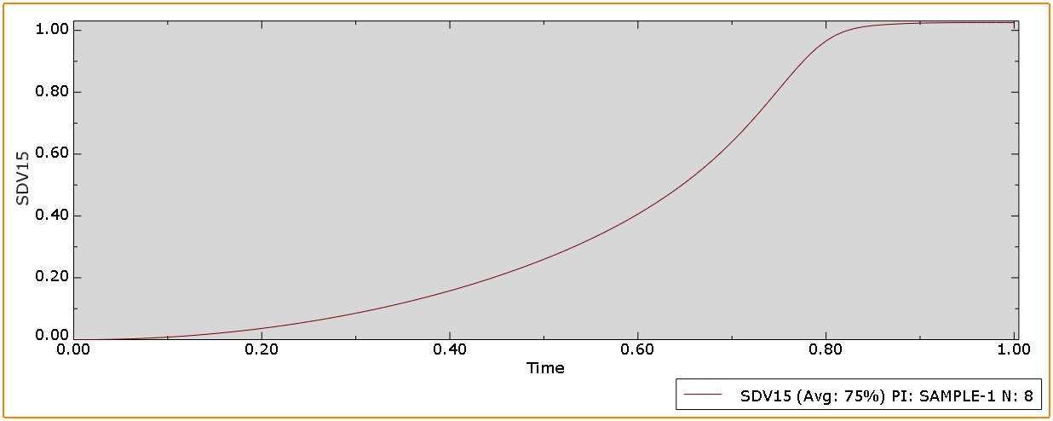
 | phase-field
time | 2h | 4h | 6h | 8h
0 | 0 | 0 | 0 | 0
0.01 | 0 | 0 | 0 | 0
0.02 | 0.000111884 | 7.60E-05 | 7.89E-05 | 7.78E-05
0.03 | 0.000310885 | 0.0003038 | 0.000302868 | 0.000379926
0.04 | 0.000699458 | 0.000683307 | 0.000683424 | 0.00070003
0.05 | 0.00124309 | 0.00121455 | 0.00121086 | 0.00124408
0.06 | 0.00194225 | 0.00189722 | 0.00189118 | 0.00194295
0.07 | 0.00279663 | 0.00273141 | 0.00272238 | 0.00279622
0.08 | 0.00380676 | 0.00371697 | 0.00370375 | 0.00380377
0.09 | 0.00497243 | 0.00485398 | 0.00483545 | 0.00500665
0.1 | 0.00629443 | 0.00614195 | 0.00611661 | 0.0062788
0.11 | 0.00777236 | 0.00758141 | 0.00754745 | 0.00774499
0.12 | 0.00940678 | 0.00917165 | 0.0091269 | 0.00936256
0.13 | 0.011229 | 0.0109134 | 0.0108552 | 0.0111308
0.14 | 0.0131486 | 0.0128058 | 0.0127312 | 0.0130495
0.15 | 0.0152573 | 0.0148493 | 0.0147552 | 0.0151166
0.16 | 0.0175224 | 0.0170465 | 0.0169256 | 0.0173322
0.17 | 0.0199484 | 0.0193897 | 0.0192431 | 0.0196942
0.18 | 0.0225345 | 0.0218883 | 0.0217059 | 0.0222024
0.19 | 0.0252815 | 0.0245344 | 0.0243145 | 0.0248552
0.2 | 0.0281912 | 0.0273325 | 0.0270672 | 0.027652
0.21 | 0.0312641 | 0.0302839 | 0.0299645 | 0.0306124
0.22 | 0.0345002 | 0.0333862 | 0.0330162 | 0.0336698
0.23 | 0.0379026 | 0.0366393 | 0.0361917 | 0.0368875
0.24 | 0.0414706 | 0.040045 | 0.0395101 | 0.0402459
0.25 | 0.0457676 | 0.0436017 | 0.0429791 | 0.0437402
0.26 | 0.0491818 | 0.0473118 | 0.0465851 | 0.0473689
0.27 | 0.0532581 | 0.0511733 | 0.0503324 | 0.0511323
0.28 | 0.0574485 | 0.0551929 | 0.0542176 | 0.0550268
0.29 | 0.061873 | 0.0593619 | 0.0582423 | 0.059053
0.3 | 0.0664677 | 0.0636787 | 0.0632202 | 0.0632071
0.31 | 0.0712488 | 0.068156 | 0.0667499 | 0.0674897
0.32 | 0.0762088 | 0.072785 | 0.0712141 | 0.0718969
0.33 | 0.0813553 | 0.0775737 | 0.07571 | 0.0764293
0.34 | 0.0866858 | 0.0825109 | 0.0804229 | 0.0810829
0.35 | 0.0922082 | 0.0876175 | 0.0852555 | 0.0858584
0.36 | 0.0979203 | 0.0928766 | 0.0902298 | 0.0907517
0.37 | 0.103844 | 0.0982946 | 0.0953367 | 0.0957667
0.38 | 0.109944 | 0.103878 | 0.100576 | 0.10089
0.39 | 0.116252 | 0.109614 | 0.105964 | 0.10613
0.4 | 0.122769 | 0.11551 | 0.111452 | 0.111527
0.41 | 0.129502 | 0.121585 | 0.117078 | 0.11697
0.42 | 0.136447 | 0.127818 | 0.122852 | 0.122565
0.43 | 0.143618 | 0.134234 | 0.128749 | 0.128235
0.44 | 0.151012 | 0.140784 | 0.134776 | 0.133969
0.45 | 0.158654 | 0.147543 | 0.141499 | 0.13987
0.46 | 0.166503 | 0.154462 | 0.14732 | 0.145861
0.47 | 0.174635 | 0.161563 | 0.153759 | 0.151957
0.48 | 0.182998 | 0.168845 | 0.160198 | 0.158148
0.49 | 0.191641 | 0.176308 | 0.1669 | 0.164468
0.5 | 0.200542 | 0.183967 | 0.173681 | 0.170826
0.51 | 0.209739 | 0.191808 | 0.180631 | 0.177332
0.52 | 0.219214 | 0.199839 | 0.189115 | 0.183914
0.53 | 0.229006 | 0.208093 | 0.195159 | 0.190535
0.54 | 0.239109 | 0.216562 | 0.20366 | 0.197332
0.55 | 0.249536 | 0.225254 | 0.210285 | 0.205566
0.56 | 0.260329 | 0.234051 | 0.219748 | 0.21144
0.57 | 0.27146 | 0.243197 | 0.226016 | 0.218423
0.58 | 0.282996 | 0.252525 | 0.233791 | 0.225236
0.59 | 0.294933 | 0.262142 | 0.241276 | 0.232598
0.6 | 0.307281 | 0.271934 | 0.249499 | 0.239834
0.61 | 0.320104 | 0.282054 | 0.257618 | 0.247052
0.62 | 0.33337 | 0.292414 | 0.266107 | 0.254527
0.63 | 0.34719 | 0.303072 | 0.274651 | 0.262045
0.64 | 0.361496 | 0.314029 | 0.283447 | 0.269677
0.65 | 0.376453 | 0.325289 | 0.292352 | 0.27737
0.66 | 0.39195 | 0.336899 | 0.301471 | 0.285161
0.67 | 0.408218 | 0.34883 | 0.310728 | 0.29302
0.68 | 0.425092 | 0.361185 | 0.32019 | 0.300973
0.69 | 0.442913 | 0.37394 | 0.329819 | 0.308997
0.7 | 0.461459 | 0.386939 | 0.339642 | 0.317113
0.71 | 0.482784 | 0.400565 | 0.349666 | 0.325303
0.72 | 0.502269 | 0.414589 | 0.359886 | 0.333585
0.73 | 0.525814 | 0.429171 | 0.370335 | 0.341943
0.74 | 0.546278 | 0.444306 | 0.38099 | 0.350394
0.75 | 0.572534 | 0.460902 | 0.391906 | 0.358923
0.76 | 0.595649 | 0.476821 | 0.403042 | 0.367548
0.77 | 0.625083 | 0.494447 | 0.414476 | 0.376241
0.78 | 0.651058 | 0.511606 | 0.426153 | 0.385064
0.79 | 0.683386 | 0.530856 | 0.438207 | 0.393979
0.8 | 0.712627 | 0.549775 | 0.450453 | 0.402941
0.81 | 0.749068 | 0.570891 | 0.46316 | 0.412037
0.82 | 0.781924 | 0.591908 | 0.47611 | 0.421229
0.83 | 0.823731 | 0.615207 | 0.492363 | 0.430565
0.84 | 0.85285 | 0.638622 | 0.504588 | 0.442039
0.85 | 0.892494 | 0.664412 | 0.520316 | 0.45041
0.86 | 0.915203 | 0.690437 | 0.532949 | 0.460534
0.87 | 0.941272 | 0.718772 | 0.549764 | 0.469347
0.88 | 0.954856 | 0.747132 | 0.563801 | 0.479464
0.89 | 0.969685 | 0.777755 | 0.581682 | 0.488842
0.9 | 0.974286 | 0.808139 | 0.59722 | 0.499296
0.91 | 0.979295 | 0.839651 | 0.616354 | 0.509121
0.92 | 0.980952 | 0.868874 | 0.633501 | 0.519805
0.93 | 0.982727 | 0.896357 | 0.654136 | 0.530025
0.94 | 0.983886 | 0.919207 | 0.673016 | 0.540937
0.95 | 0.984743 | 0.938262 | 0.695388 | 0.551511
0.96 | 0.985355 | 0.952455 | 0.716089 | 0.562643
0.97 | 0.985979 | 0.963062 | 0.740255 | 0.573512
0.98 | 0.986704 | 0.970019 | 0.762668 | 0.584827
0.99 | 0.987123 | 0.974475 | 0.78881 | 0.596052
1 | 0.988908 | 0.977146 | 0.812843 | 0.610065

